상품제안서
코튼 캔디 쿨러팩 보냉백 보냉가방 | 상품코드: F26698

 |  |  |  |  |  |  | 02-412-0044 | www.easy1.co.kr
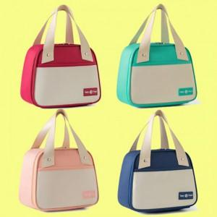

【상세/제작정보】 | 기본수량 미만 인쇄시 비용 추가. 케이스별도(비용추가)

【인쇄/포장옵션】 | 실크, 풀칼라 / OPP(비닐)

【공급단가】 | 수량 | 100~ | 300~ | 500~ | 1,000~ | 3,000~
*VAT별도 | 단가 | 5,620원 | 5,530원 | 5,400원 | 5,260원 | 5,170원

【상품 URL】 | http://www.easy1.co.kr/src/goods_detail.php?gdno=26698

